Leht1
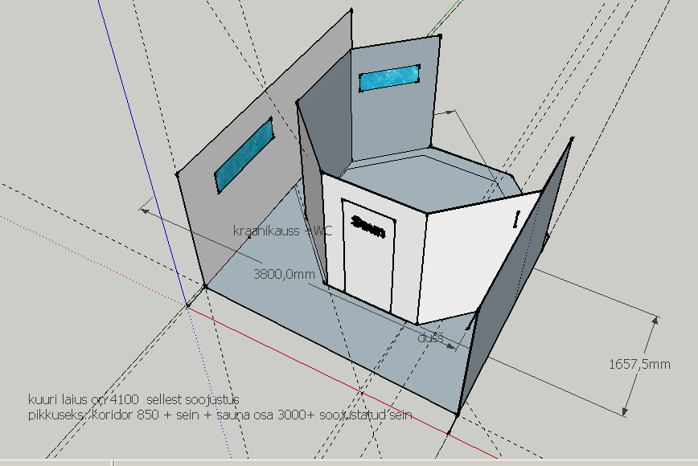

Sisemise ruumi läbimõõt 3 m.

